Мұқаба
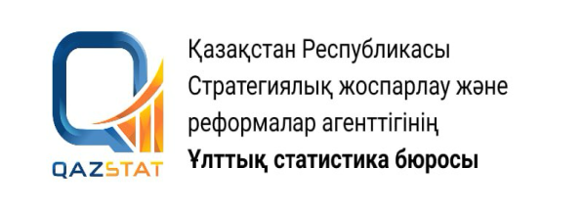

Жариялау күні: 31.08.2026
Келесі жариялау күні: 30.11.2026

Солтүстік Қазақстан облысы бойынша денсаулық сақтау және әлеуметтік қызметтер көрсету саласында көрсетілген қызметтердің көлемі

2026 жылғы 2 тоқсан

20 серия. Денсаулық сақтау және әлеуметтік қамсыздандыру статистикасы

